HPM
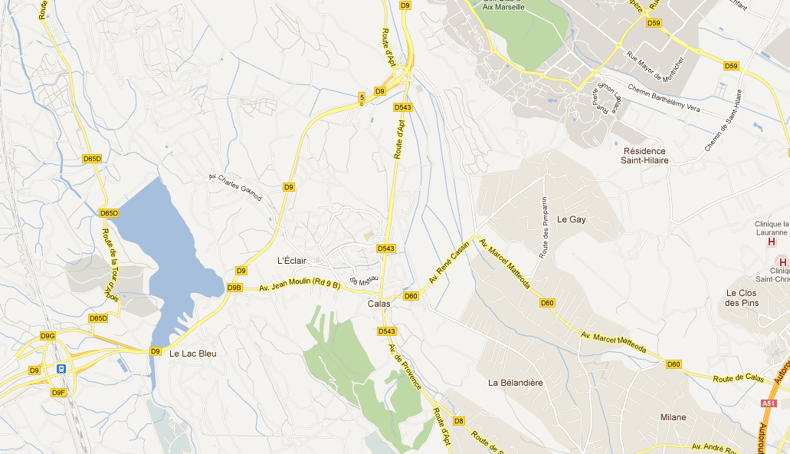
COMPTAGE DIRECTIONNEL

Intersection RD543/RD60 - Cabriès

Periode : | de 07h30 à 08h30 |  | Date : | Jeudi 15/12

1397
359
Intersection RD543/RD60

17
307
35

A
165
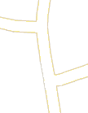
122
22
D
206
19
315
525
51
B
162
159

C

918
105
54

485
1077

UVP | A - RD 543 Nord | B - Avenue René Cassin | C - RD 543 Sud | D - Avenue Jean Moulin | Total
A - RD 543 Nord | 0 | 35 | 307 | 17 | 359
B - Avenue René Cassin | 315 | 0 | 159 | 51 | 525
C - RD 543 Sud | 918 | 105 | 0 | 54 | 1077
D - Avenue Jean Moulin | 165 | 22 | 19 | 0 | 206
Total | 1397 | 162 | 485 | 122

COMPTAGE DIRECTIONNEL

Intersection RD543/RD60 - Cabriès

TP+RQ HPM
REMONTEE DE FILE

Intersection RD543/RD60 - Cabriès

Periode : | de 07h30 à 08h30 |  |  |  |  | Date : | Jeudi 15/12

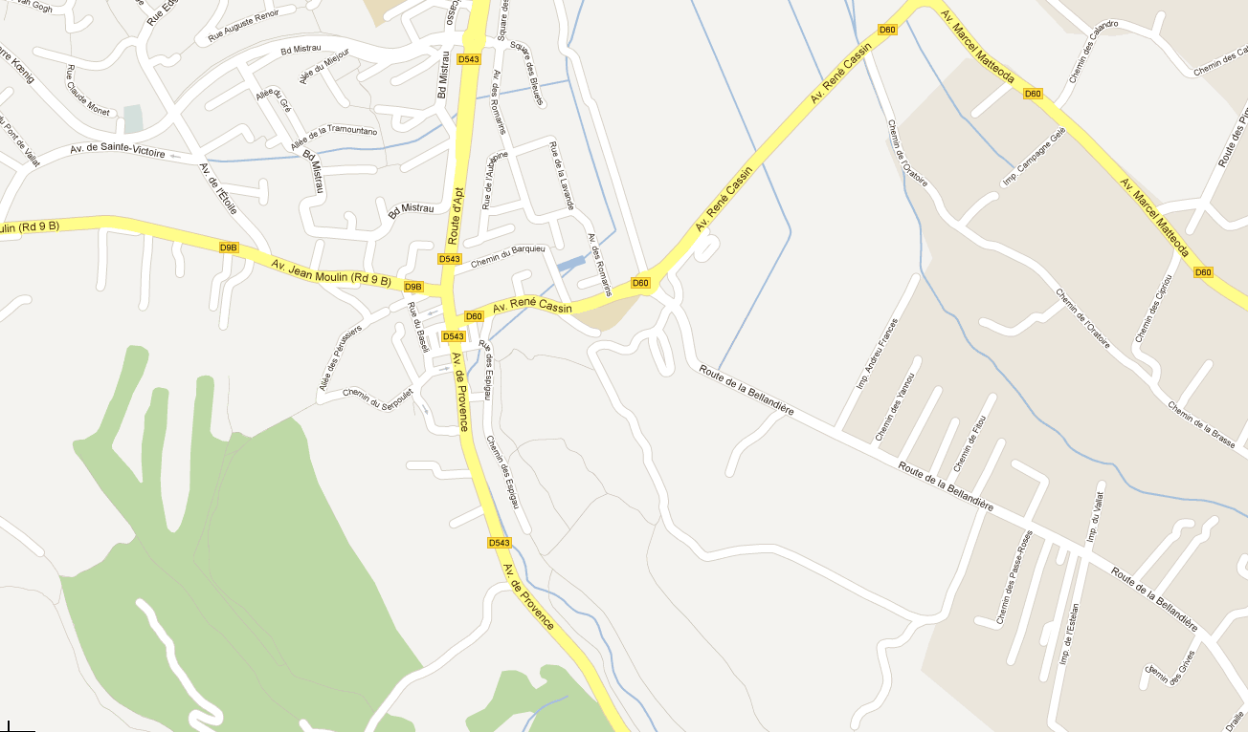
Intersection RD543/RD60

A
Remontée de file maximum sur la période du relevé

​
B
D

C

​

 | A - RD 543 Nord | B - Avenue René Cassin | C - RD 543 Sud | D - Avenue Jean Moulin | #REF! | #REF!
07h30 | 7 | 5 | 8 | 4 | 1 | 1
 | 6 | 9 | 11 | 3
 | 7 | 6 | 16 | 4
07h35 | 8 | 4 | 9 | 6
 | 7 | 4 | 7 | 5
 | 6 | 9 | 12 | 4
07h40 | 9 | 3 | 13 | 9
 | 9 | 7 | 10 | 5
 | 8 | 6 | 8 | 6
07h45 | 12 | 6 | 14 | 4
 | 13 | 5 | 18 | 3
 | 11 | 6 | 21 | 4
07h50 | 11 | 3 | 18 | 3
 | 12 | 11 | 10 | 2
 | 12 | 7 | 7 | 8
07h55 | 9 | 10 | 12 | 2
 | 9 | 3 | 14 | 6
 | 9 | 13 | 16 | 4
08h00 | 11 | 18 | 15 | 6
 | 9 | 14 | 17 | 6
 | 8 | 15 | 18 | 6
08h05 | 12 | 15 | 22 | 4
 | 9 | 22 | 25 | 4
 | 10 | 16 | 30 | 5
08h10 | 8 | 19 | 35 | 3
 | 6 | 18 | 40 | 3
 | 8 | 22 | 40 | 3
08h15 | 7 | 25 | 35 | 2
 | 3 | 21 | 38 | 9
 | 7 | 25 | 55 | 10
08h20 | 11 | 23 | 65 | 11
 | 8 | 20 | 85 | 11
 | 12 | 29 | 95 | 9
08h25 | 18 | 28 | 90 | 11
 | 19 | 32 | 95 | 10
 | 17 | 36 | 100 | 4
 | A - RD 543 Nord | B - Avenue René Cassin | C - RD 543 Sud | D - Avenue Jean Moulin | Total
07h30 | 7 | 5 | 8 | 4 | 24
 | 6 | 9 | 11 | 3 | 29
 | 7 | 6 | 16 | 4 | 33
07h35 | 8 | 4 | 9 | 6 | 27
 | 7 | 4 | 7 | 5 | 23
 | 6 | 9 | 12 | 4 | 31
07h40 | 9 | 3 | 13 | 9 | 34
 | 9 | 7 | 10 | 5 | 31
 | 8 | 6 | 8 | 6 | 28
07h45 | 12 | 6 | 14 | 4 | 36
 | 13 | 5 | 18 | 3 | 39
 | 11 | 6 | 21 | 4 | 42
07h50 | 11 | 3 | 18 | 3 | 35
 | 12 | 11 | 10 | 2 | 35
 | 12 | 7 | 7 | 8 | 34
07h55 | 9 | 10 | 12 | 2 | 33
 | 9 | 3 | 14 | 6 | 32
 | 9 | 13 | 16 | 4 | 42
08h00 | 11 | 18 | 15 | 6 | 50
 | 9 | 14 | 17 | 6 | 46
 | 8 | 15 | 18 | 6 | 47
08h05 | 12 | 15 | 22 | 4 | 53
 | 9 | 22 | 25 | 4 | 60
 | 10 | 16 | 30 | 5 | 61
08h10 | 8 | 19 | 35 | 3 | 65
 | 6 | 18 | 40 | 3 | 67
 | 8 | 22 | 40 | 3 | 73
08h15 | 7 | 25 | 35 | 2 | 69
 | 3 | 21 | 38 | 9 | 71
 | 7 | 25 | 55 | 10 | 97
08h20 | 11 | 23 | 65 | 11 | 110
 | 8 | 20 | 85 | 11 | 124
 | 12 | 29 | 95 | 9 | 145
08h25 | 18 | 28 | 90 | 11 | 147
 | 19 | 32 | 95 | 10 | 156
 | 17 | 36 | 100 | 4 | 157
Moyenne (nb véh.) | 10 | 14 | 31 | 6 | 61

TEMPS DE PASSAGE

Intersection RD543/RD60 - Cabriès

Periode : | de 07h30 à 08h30 |  |  |  |  | Date : | Jeudi 15/12

 | A - RD 543 Nord | B - Avenue René Cassin | C - RD 543 Sud | D - Avenue Jean Moulin
Durée feu rouge (s) | 80 | 80 | 70 | 90
Durée feu vert (s) | 25 | 25 | 35 | 15
Absorbotion moyenne (nb véh.) | 11 | 11 | 13 | 6

 | A - RD 543 Nord | B - Avenue René Cassin | C - RD 543 Sud | D - Avenue Jean Moulin | #REF! | #REF!
07h30 | 46 | 46 | 41 | 51 | 1 | 1
 | 46 | 46 | 41 | 51
 | 46 | 46 | 146 | 51
07h35 | 46 | 46 | 41 | 156
 | 46 | 46 | 41 | 51
 | 46 | 46 | 41 | 51
07h40 | 46 | 46 | 146 | 156
 | 46 | 46 | 41 | 51
 | 46 | 0 | 41 | 156
07h45 | 151 | 46 | 146 | 51
 | 151 | 46 | 146 | 51
 | 151 | 46 | 146 | 51
07h50 | 151 | 46 | 146 | 51
 | 151 | 151 | 41 | 51
 | 151 | 46 | 41 | 156
07h55 | 46 | 46 | 41 | 51
 | 46 | 46 | 146 | 156
 | 46 | 151 | 146 | 51
08h00 | 151 | 151 | 146 | 156
 | 46 | 151 | 146 | 156
 | 46 | 151 | 146 | 156
08h05 | 151 | 151 | 146 | 51
 | 46 | 256 | 146 | 51
 | 46 | 151 | 251 | 51
08h10 | 46 | 151 | 251 | 51
 | 46 | 151 | 356 | 51
 | 46 | 256 | 356 | 51
08h15 | 46 | 256 | 251 | 51
 | 46 | 151 | 251 | 156
 | 46 | 256 | 461 | 156
08h20 | 151 | 256 | 566 | 156
 | 46 | 151 | 671 | 156
 | 151 | 256 | 776 | 156
08h25 | 151 | 256 | 671 | 156
 | 151 | 256 | 776 | 156
 | 151 | 361 | 776 | 51
Temps d'attente (s) | A - RD 543 Nord | B - Avenue René Cassin | C - RD 543 Sud | D - Avenue Jean Moulin | Moyenne (s)
07h30 | 46 | 46 | 41 | 51 | 46
 | 46 | 46 | 41 | 51 | 46
 | 46 | 46 | 146 | 51 | 72
07h35 | 46 | 46 | 41 | 156 | 72
 | 46 | 46 | 41 | 51 | 46
 | 46 | 46 | 41 | 51 | 46
07h40 | 46 | 46 | 146 | 156 | 99
 | 46 | 46 | 41 | 51 | 46
 | 46 |  | 41 | 156 | 81
07h45 | 151 | 46 | 146 | 51 | 99
 | 151 | 46 | 146 | 51 | 99
 | 151 | 46 | 146 | 51 | 99
07h50 | 151 | 46 | 146 | 51 | 99
 | 151 | 151 | 41 | 51 | 99
 | 151 | 46 | 41 | 156 | 99
07h55 | 46 | 46 | 41 | 51 | 46
 | 46 | 46 | 146 | 156 | 99
 | 46 | 151 | 146 | 51 | 99
08h00 | 151 | 151 | 146 | 156 | 151
 | 46 | 151 | 146 | 156 | 125
 | 46 | 151 | 146 | 156 | 125
08h05 | 151 | 151 | 146 | 51 | 125
 | 46 | 256 | 146 | 51 | 125
 | 46 | 151 | 251 | 51 | 125
08h10 | 46 | 151 | 251 | 51 | 125
 | 46 | 151 | 356 | 51 | 151
 | 46 | 256 | 356 | 51 | 177
08h15 | 46 | 256 | 251 | 51 | 151
 | 46 | 151 | 251 | 156 | 151
 | 46 | 256 | 461 | 156 | 230
08h20 | 151 | 256 | 566 | 156 | 282
 | 46 | 151 | 671 | 156 | 256
 | 151 | 256 | 776 | 156 | 335
08h25 | 151 | 256 | 671 | 156 | 309
 | 151 | 256 | 776 | 156 | 335
 | 151 | 361 | 776 | 51 | 335
Moyenne (s) | 84 | 136 | 242 | 95 | 139

